Integrales
CASOS DE PRUEBA INTEGRALES
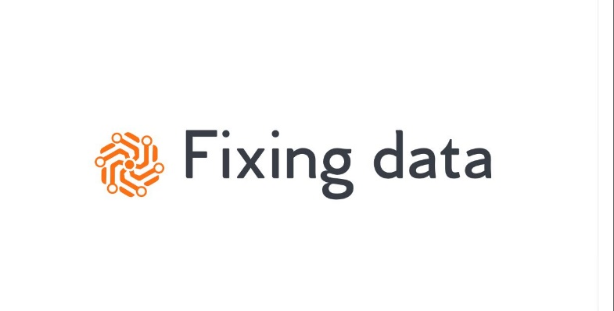

ID DE PASO | TIPO DE CASO | DESCRIPCIÓN DEL CASO | PROCESO | ESTADO | DATOS DE ENTRADA | RESULTADOS ESPERADOS | DATOS AUDITORIA | LINK VIDEO EJECUCION DEL CASO | OK / NO OK | OK
SIN MODELO DE MACHINE LEARNING IMPLEMENTADO
1 | FULL NOVEDADES | Se probara el DAG completo, realizando una carga con el DW vacio en Big Query. | DAG: Pipeline_Principal | FINALIZADO | Parametros_Paises.csv Parametros_Indicadores.csv Parametros_Indicador_Rentabilidad.csv | Se espera la carga de la totalidad de los datos en el DW, seguramente el proceso realice algunas eliminaciones como parte del EDA e imputaciones de los datos. |  | Link al Video | OK | NO OK
 | FULL REPETIDOS | Se probara el DAG completo, a continuacion de la carga anterior, se probara el mismo set de datos para probar que no vuelva a insertar registros, dado que no hay novedades. |  | FINALIZADO | Parametros_Paises.csv Parametros_Indicadores.csv Parametros_Indicador_Rentabilidad.csv | Se espera que no sealice ninguna insercion de novedades ni actualizaciones de registros existentes en el DW. |  | Link al Video | OK
CON MODELO DE MACHINE LEARNING IMPLEMENTADO
2 | CARGA INCREMENTAL 1 | Se Realizara una primera carga de datos, con el DW vacio en BIG QUERY. Sera la primer Fase de la carga Incremental. | DAG: Pipeline_Principal | FINALIZADO | Parametros_Paises.csv Parametros_Indicadores.csv Parametros_Indicador_Rentabilidad.csv | Se espera la carga de la totalidad de los datos en el DW, seguramente el proceso realice algunas eliminaciones como parte del EDA e imputaciones de los datos. El Nro de Ejecucion en Auditoria es el 2. Se mantuvo la Ejecucion anterior en Auditoria para verificar que inserte la misma cantidad de Registros ya que lo que se hizo en esta prueba fue fraccionar los inputs/parametros. | El Nro de Ejecucion en Auditoria es el 1 = Caso 1.1 El Nro de Ejecucion en Auditoria es el 2 = Caso 2.1 El Nro de Ejecucion en Auditoria es el 3 = Caso 2.2 | Link al Video | OK
 | CARGA INCREMENTAL 2 | Se Realizara una segunda carga de datos, teniendo datos en el DW por el paso anterior. Se trataran de novedades mas todos los datos del paso anterior. Se agregaran Registros Repetidos dentro de las Novedades. |  | FINALIZADO | Parametros_Paises.csv Parametros_Indicadores.csv Parametros_Indicador_Rentabilidad.csv | Se espera la carga parcial de los datos en el DW dado que ya hay registros presentes en big query. Ademas, seguramente el proceso realice algunas eliminaciones como parte del EDA e imputaciones de los datos nuevos a persistir. El Nro de Ejecucion en Auditoria es el 3. Se mantuvo la Ejecucion anterior en Auditoria para verificar que inserte la misma cantidad de Registros ya que lo que se hizo en esta prueba fue fraccionar los inputs/parametros. |  |  | OK

